三种算法适用场景样例
算法1适用场景：只有 统计年份、数据年份维度 和 各统计指标值

年鉴结构： |  |  |  |  |  | 历史库中存储结构：
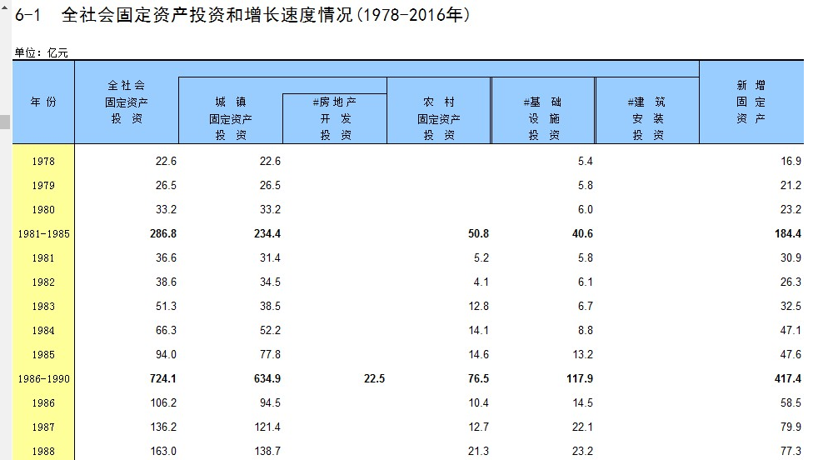
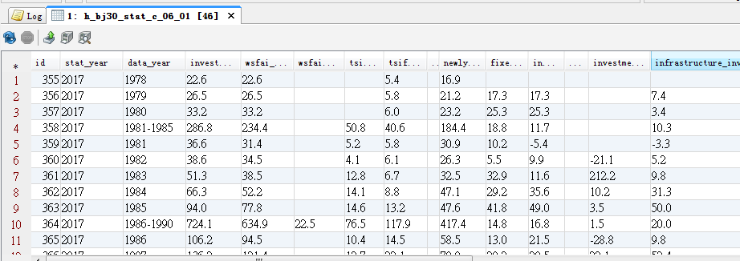

算法2适用场景：除了 统计年份、数据年份维度外，还有 item 字段，及一个统计字段 value

年鉴结构 |  |  |  |  | 历史库中存储结构
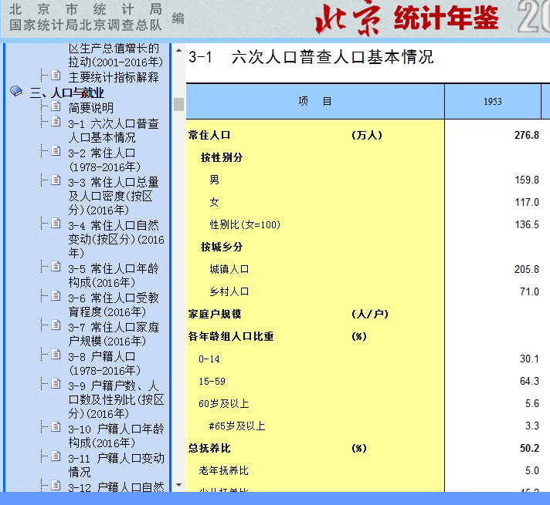
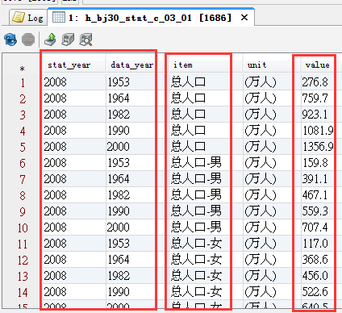

算法3适用场景：除了 统计年份、数据年份维度外，还有 item 字段，及多个统计字段

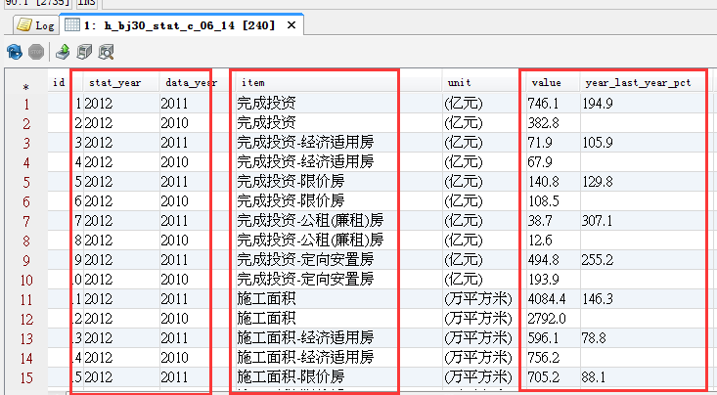
年鉴中结构： |  |  |  | 历史库 中存储结构 ：
6-14 保障性安居工程建设情况

单位：亿元、万平方米
项 目 | 2016 | 2015 | 2016年为2015年%

完成投资额 | 936.2 | 824.0 | 113.6
经济适用房 | 22.6 | 24.5 | 92.1
限价房 | 277.8 | 303.4 | 91.6
公租(廉租)房 | 213.0 | 73.6 | 289.5
定向安置房 | 422.8 | 422.5 | 100.1
施工面积 | 3952.4 | 3870.5 | 102.1
经济适用房 | 236.9 | 200.7 | 118.0
限价房 | 606.7 | 578.3 | 104.9
公租(廉租)房 | 450.7 | 395.5 | 114.0
定向安置房 | 2658.1 | 2696.0 | 98.6
竣工面积 | 663.9 | 881.8 | 75.3
经济适用房 | 28.5 | 23.8 | 119.7
限价房 | 95.3 | 164.6 | 57.9
公租(廉租)房 | 161.1 | 35.8 | 450.0
定向安置房 | 379.0 | 657.6 | 57.6
本年新开工面积 | 1051.9 | 636.6 | 165.2
经济适用房 | 62.1 | 18.9 | 328.6
限价房 | 244.3 | 183.3 | 133.3
公租(廉租)房 | 122.5 | 63.3 | 193.5
定向安置房 | 623.0 | 371.0 | 167.9

